Sheet2
调试器调用DebugActiveProcess后，
在附加进程中创建 调试线程，该线程入口点就是 Ntdll.dll中的DbgBreakPoint函数,而DbgBreakPoint其实就是一个int3，
利用这一点可以hook掉DbgBreakPoint 直接调用终止进程函数，使得附加进程的时候直接结束。
进程中有多少个线程创建，调试器会发送多少个 CREATE_THREAD_DEBUG_EVENT 事件给调试器，
加载了多少个dll会发送多少次 LOAD_DLL_DEBUG_EVENT 事件给调试器，
调试器通过调用WaitForDebugEvent函数获取调试事件，并做相应处理，
处理完后调用ContinueDebugEvent使程序继续执行，等待新的调试事件，操作系统恢复进程中的所有线程。

Sheet3
1）
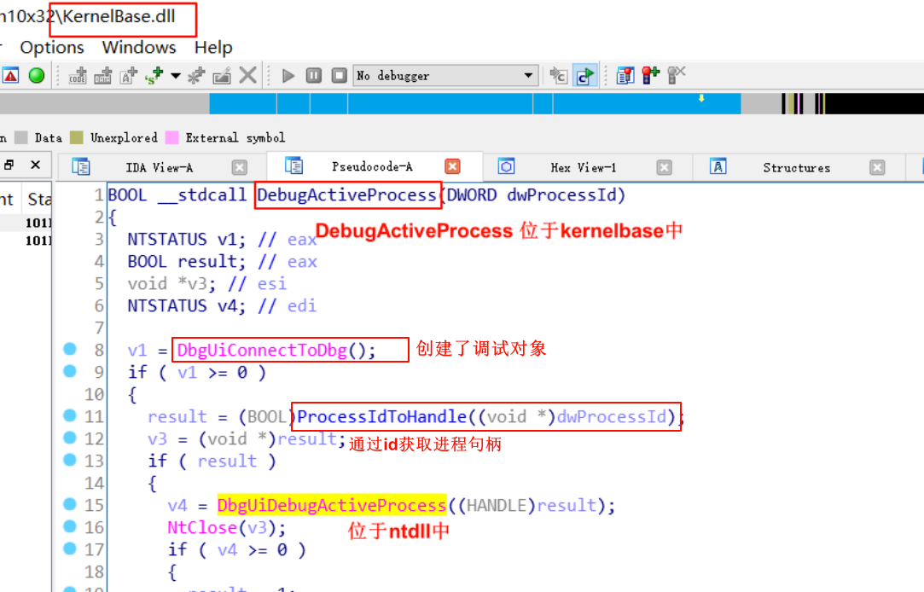

2）
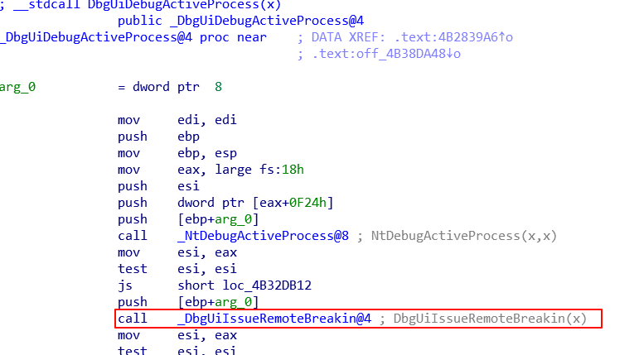

3）
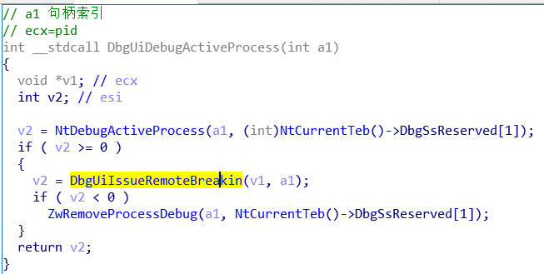

4）

